Feuil2
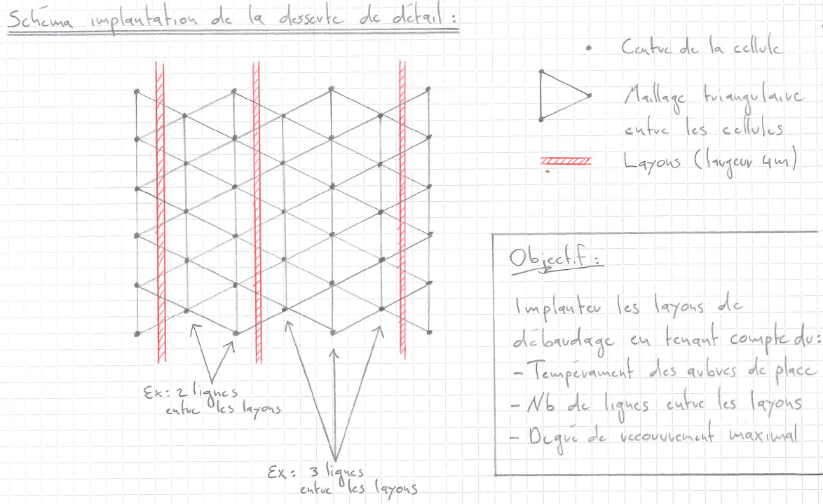
Einrichtung der Feinerschliessung

Um einen maximalen Überschirmungsgrad einer bestockten Fläche zu erreichen, müsste - idelerweise und rein theoretisch - die Einrichtung der Feinerschliessung gemäss den untenstehenden Empfehlungen erfolgen. Diese Empfehlungen berücksichtigen den Endabstand zwischen den Z-Bäumen (Eigenart der Baumarten) und die Art der Pflanzung (Trupps angeordnet gemäss einem Dreiecksverband (gleichseitige Dreiecke)).

Alle untenstehenden Distanzen sind in Meter angegeben.

 |  | Distanz zwischen der MITTE der Rückegassen
Endabstand zwischen Z-Bäumen | Distanz zwischen den Linien | 2 Linien zwischen den Rückegassen | 3 Linien zwischen den Rückegassen | 4 Linien zwischen den Rückegassen | 5 Linien zwischen den Rückegassen | Distanz Rand der Rückegasse bis Trupp-Zentrum
8 | 6.9 | 13.9 | 20.8 | 27.7 | 34.6 | 1.5
9 | 7.8 | 15.6 | 23.4 | 31.2 | 39.0 | 1.9
10 | 8.7 | 17.3 | 26.0 | 34.6 | 43.3 | 2.3
11 | 9.5 | 19.1 | 28.6 | 38.1 | 47.6 | 2.8
12 | 10.4 | 20.8 | 31.2 | 41.6 | 52.0 | 3.2
13 | 11.3 | 22.5 | 33.8 | 45.0 | 56.3 | 3.6
14 | 12.1 | 24.2 | 36.4 | 48.5 | 60.6 | 4.1
15 | 13.0 | 26.0 | 39.0 | 52.0 | 65.0 | 4.5

